Feuil1
Leçons |  | Programme | Plan | Expériences
1 (L) | Séparations, purifications, contrôle de pureté
2 (L) | Polymères
3 (L) | Chimie durable
4 (L) | Synthèses inorganiques Lycée T STL SPCL | 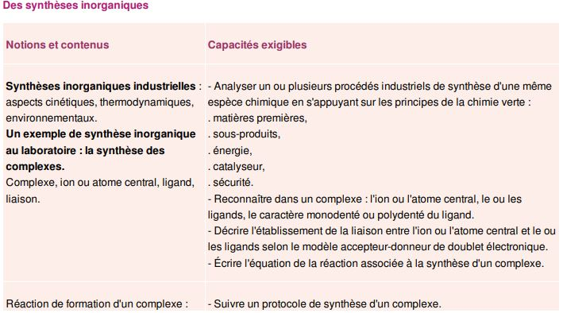
5 (L) | Stratégies et sélectivités en synthèse organique
6 (L) | Dosages
7 (L) | Cinétique et catalyse
8 (L) | Caractérisations par spectroscopie en synthèse organique
9 (L) | Du macroscopique au microscopique dans les synthèses organiques Lycée TS | 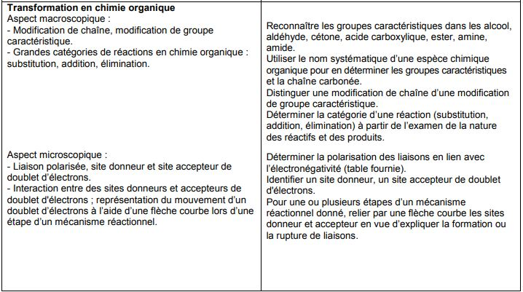
10 (L) | Capteurs électrochimques
11 (L) | Molécules de la santé
12 (L) | Stéréochimie et molécules du vivant Lycée TS | 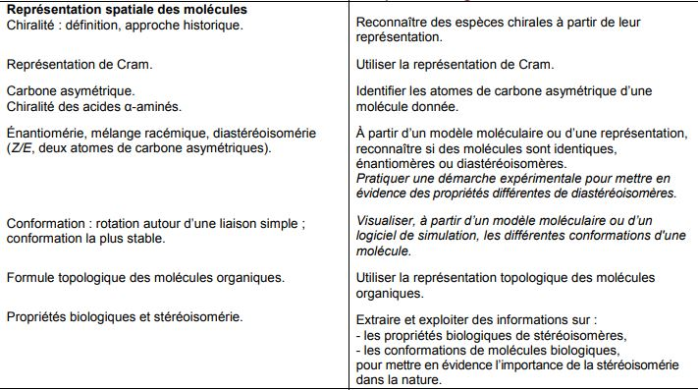 | I) Stéréoisomérie de configuration I.1) Chiralité I.2) Énantiomères I.3) Diastéréoisomères II)Stéréoisomérie de conformation II.1) Rotation autour d'uneliaison simple II.2) Conformations des longues molécules | Utilisation des modèles moléculaires pour les explications. Intro: Chiralité des récepteurs olfactifs : la carvone Jean-François Le MARÉCHAL et Romain BARBE. La chimie expérimentale. Chimie organique et minérale. Dunod, 2007, p16 Bien faire évaporer l'éthanol ! On peut le faire sentir au jury. But : l'odeur est différente, pourtant les représentations spatiales sont les mêmes. Ils faut donc les décrire avec leur structure en 3D. I.2) CCM de la carvone + et - éluant : cyclohexane/acétate d'éthyle 80/20 RQ: n'apporte rien à la leçon, à voir si on garde ou pas. I.3) différence entre acide maléique et l'acide fumarique. André DURUPTHY, Thierry DULAURANS et al. Physique Chimie, Terminale S enseignement spécifique. Hachette Education, 2012. ISBN : 2011355745. p258 Thierry DULAURANS, Julien CALAFELL et Magali GIACINO. Physique Chimie Première S. Hachette, 2015. p102 Mesure de Tfus. Différence de solubilité. OU Mesure de Tfus du menthol et de l'isomenthol II.2) Effet de l'amylase sur l'amidon avant et après dénaturation Mathieu RUFFENACH, Theirry CARIAT, Valérie MORA et al. Physique Chimie, Terminale S enseignement spécifique. Bordas, 2012, p235 Changer le protocole...
13 (L) | Acides et bases
14 (L) | Liaisons chimiques
15 (CP) | Solvants
16 (CP) | Classification périodique CPGE PCSI | 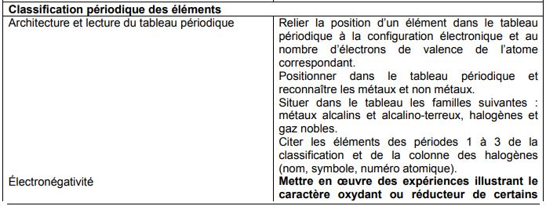 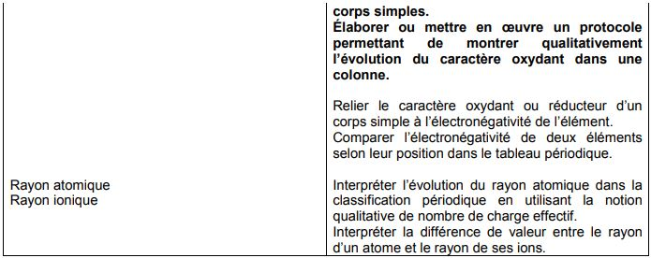 | I)Construction et lecture du TP 1)Historique 2)Sturcture et lien avec la conf électronique II) Réactivité chimique des alaclins et des halogènes 1) Prop réductrices des alcalins 2) Prop oxydantes des halogènes III) Évolution de propriétés atomiques au sein d'un TP 1)Énergie d'ionisation 2)Affinité électronique 3) Électronégativité | I.1) Précipitation des ions halogénures (Cl-, Br-, I-) Dunod, Tout en un PC/PC*, p133 →réaction entre ions halogénures et solution de nitrate d'argent. But : montrer que les ions X- réagissent similairement avec les ions Ag+ AgCl(s) : précipité blanc AgBr(s) : précipité blanc AgI(s) : précipité jaune II.1) Prop réductrice des alcalins Na et Li Dunod, Tout en un PC/PC*, p130 Na(s)/Li(s) dans eau avec phénolphtaléine (réaction dans un cristallisoir sous hotte) Na(s)/Li(s) + H2O(l)→Na+/Li+(aq) +1/2O2(g) + HO-(aq) Rq : Tremper le solide dans une solution de cyclohexane, puis sécher sur sopalin, puis mettre dans l'eau. (C'est pour enlever l'oxyde autour des alcalins) II.2) Prop oxydante des halogènes Dunod, Tout en un PC/PC*, p131,132 Montrer le caractère oxydant des halogènes : *Cl2 avec Fe3+ : montre la présence de Fe3+ avec SCN- (formation d'un complexe rouge) *I2 avec S2O3(2-) : solution initialement brune (car I2) devient incolore Classer les espèces par oxydation croissante : *Br2 avec I- : solution devient violette *Br2 avec Cl- : pas de réaction Rq : le solvant utilisé est l'heptane, mais ça marche aussi avec le cyclohexane
17 (CP) | Solides cristallins
18 (CP) | Corps purs et mélanges binaires CPGE PSI | 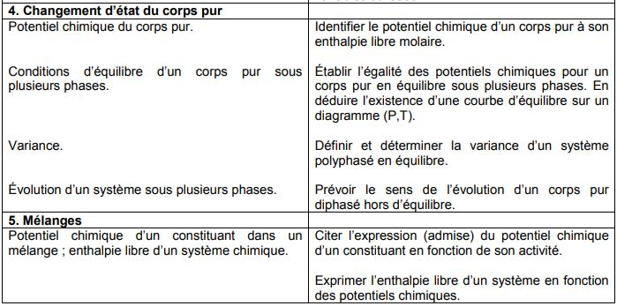 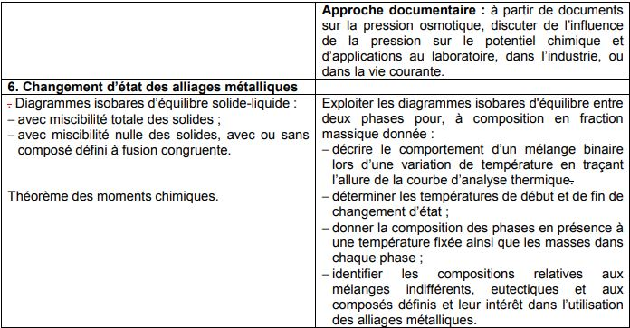 | I) Corps pur I.1) Diagramme de phase I.2) Variance et courbe d'analyse thermique II) Mélanges miscibles II.1) Courbes d'analyse thermique II.2) Diagrammes à simple fuseau II.3) Composition du système II.4) Diagrammes à double fuseau III) Mélanges non miscibles III.1) Courbes d'analyse thermique III.2) Composés définis | Utilisation du logiciel Chimgéné pour montrer les diagramme binaire. Intro : lancement de la manip de la courbe de refroidisement Transition entre II et III: Mélange menthol/phénol III.1) Courbe d'analyse thermique Pb/Sn. Florence DAUMARIE, Pascal GRIESMAR et Solange SALZARD. Florilège de chimie pratique, deuxième édition. Hermann, 2002. p172 Faire les mesures pour corps pur, eutectique et mélange random. Rq : Les courbes sont moches...
19 (CP) | Application du premier principe de la thermodynamique à la réaction chimique CPGE MP | 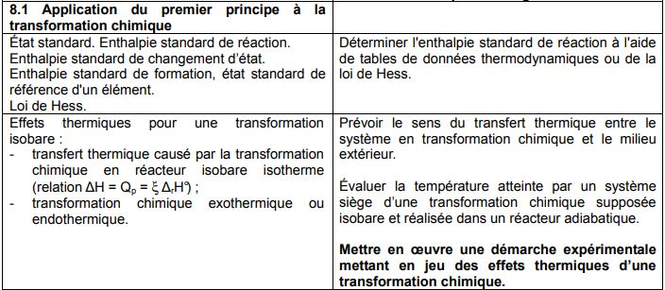
20 (CP) | Détermination de constantes d'équilibre
21 (CP) | Cinétique homogène
22 (CP) | Évolution et équilibre chimique
23 (CP) | Diagramme potentiel-pH (construction exclue)
24 (CP) | Optimisation d'un procédé chimique
25 (CP) | Corrosion humide des métaux
26 (CP) | Conversion réciproque d'énergie électrique en énergie chimique
27 (CP) | Solubilité
28 (CP) | Cinétique électrochimique CPGE MP | 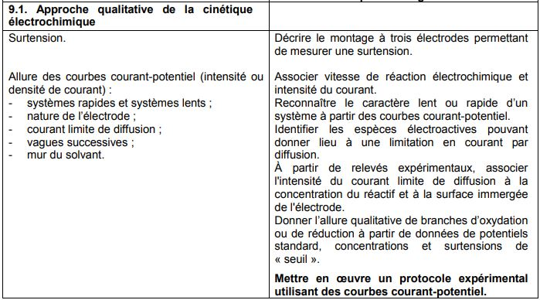 | I) Courbes courant-potentiel I.1) Intensité et vitesse de réaction I.2) Tracé des courbes II) Influence des espèces en présences II.1) Trannsfert de charge II.2) Transfert de matière II.3) Influence du milieu III) Applications III.1) Synthèse de l'eau de Javel III.2) Retour sur l'expérience introductive | Intro: Clou en fer dans de l'eau + acide sulfurique à 1mol/L : pas de réaction Contact avec du platine : dégagement gazeux car réaction entre H+ et Fe sur l'électrode platine I.2) Obtention de la courbe i-E pour le couple Fe3+/Fe2+ Danielle CACHAU-HEREILLAT. Des expériences de la famille Réd-Ox. de boeck, 2007, p256 À FAIRE !!!! III.1) Synthèse de l'eau de Javel Danielle CACHAU-HEREILLAT. Des expériences de la famille Réd-Ox. de boeck, 2007, p264 et 292(pour le dosage)

